CROSSLAND X
Νέο Opel Crossland X
Τιμοκατάλογος
MY'17.5
Ημερομηνία Έκδοσης: 12/06/2017

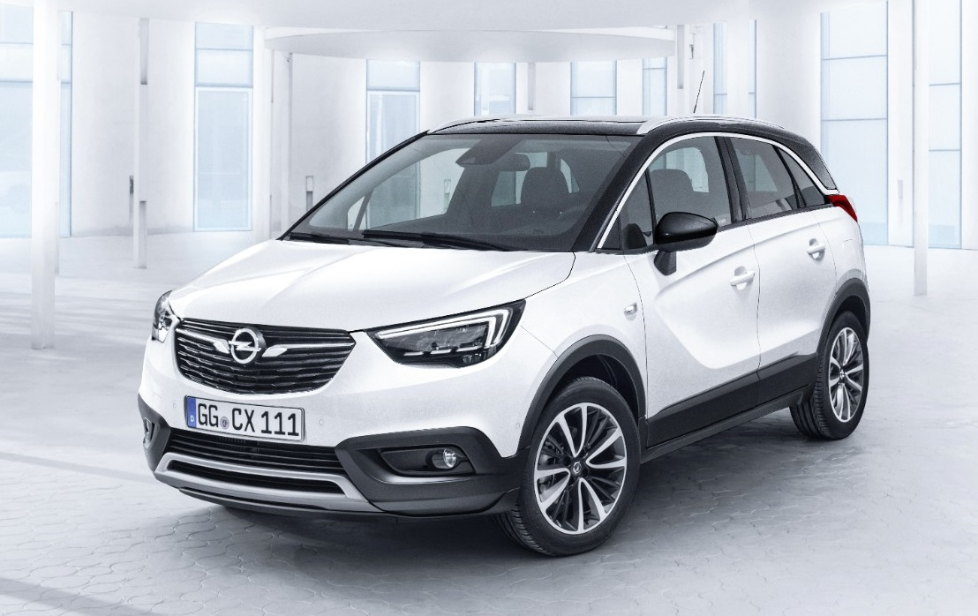

Εκδόσεις
1
Εκδόσεις/Κινητήρες νέου Opel Crossland X

 | Κινητήρας |  | Κιβώτιο | X-Cite | X-Clusive
Βενζίνη | 1.2lt, 81 hp | - | MT5 | 17,300 € | -
 | 1.2lt Turbo, 110 hp | Start & Stop | MT5 | - | 20,600 €
 |  |  | AT6 | - | 21,800 €

Πετρέλαιο | 1.6lt CDTI, 99hp | Start & Stop | MT5 | 19,900 € | 21,800 €

Σημειώσεις: 1. Οι λιανικές τιμές με φόρους που αναφέρονται στον παρόντα τιμοκατάλογο, βασίζονται στις ανώτατες προτεινόμενες τιμές πώλησης προ φόρων (δηλ. χωρίς ΦΠΑ και τέλος ταξινόμησης, βλ. ανάλυση τιμών 3, 4) - κάθε Διανομέας προσδιορίζει κατά την απόλυτη διακριτική του ευχέρεια την τελική λιανική τιμή για κάθε μοντέλο αυτοκινήτου, με βάση τη συγκεκριμένη εμπορική συναλλαγή και την ισχύουσα εμπορική / πιστωτική πολιτική του Διανομέα». 2. Οι τελικές λιανικές τιμές με φόρους ενδέχεται να διαφέρουν από αυτές που αναγράφονται στον παρόντα τιμοκατάλογο καθώς διαμορφώνονται ανάλογα με το συντελεστή τέλους ταξινόμησης στον οποίο εμπίπτει η τελική συνολική τιμή προ φόρων (όπως προκύπτει από το άθροισμα των τιμών προ φόρων του μοντέλου και του προαιρετικού εξοπλισμού). 3 . Οι τιμές με φόρους του προαιρετικού εξοπλισμού είναι ενδεικτικές καθώς έχουν υπολογιστεί με ένα μέσο συντελεστή τέλους ταξινόμησης και άρα ενδέχεται να διαφέρουν από αυτές που αναγράφονται στον παρόντα τιμοκατάλογο. 4. Oι λιανικές τιμές συμπεριλαμβάνουν έξοδα μεταφοράς έως τις εγκαταστάσεις των Διανομέων ή τον πλησιέστερο λιμένα της ενδοχώρας - ΔΕΝ συμπεριλαμβάνουν έξοδα ταξινόμησης & τέλη κυκλοφορίας. 5. O εξοπλισμός, οι τιμές και τα τεχνικά χαρακτηριστικά μπορούν να μεταβληθούν από τον κατασκευαστή χωρίς προηγούμενη ειδοποίηση.
Ανακύκλωση: Πληροφορίες αναφορικά με τον Σχεδιασμό για το Περιβάλλον, το Δίκτυο Παράδοσης & Παραλαβής Οχημάτων Τέλους Κύκλου Ζωής ΕΔΟΕ μπορούν να βρεθούν στο: www.edoe.gr

Εξοπλισμός
2
Εξοπλισμός νέου Opel Crossland X
 |  | X-Cite | X-Clusive
Εσωτερικό |  | Προτεινόμενη Λιανική Τιμή
Δερμάτινο τιμόνι 3 ακτίνων | N34 | s | s
Όργανα με χρωμιωμένα πλαίσια | D18 | - | s
Χρωμιωμένα μαρσπιέ θυρών | B9K | - | s
Yφασμάτινη ταπετσαρία ''Peanut" Jet Black | TATZ | s | -
Ταπετσαρία ύφασμα/Morrocana "Florey", Jet Black | TAR9 | - | s
Ταπετσαρία ύφασμα/Morrocana "Florey", Jet Black, που περιλαμβάνει: SRY - Εργονομικό κάθισμα οδηγού & συνοδηγού AGR, με: Ρύθμιση καθισμάτος οδηγού/συνοδηγού 8/8 κατευθύνσεων (A53/AH4) Προέκταση μαξιλαριού βάσης καθίσματος οδηγού/συνοδηγού 2/2 θέσεων (AHC/AHF) Ηλεκτρική οσφυΐκή υποστήριξη καθίσματος οδηγού/συνοδηγού 4/4 θέσεων (AVK/AVU) Θήκες στις πλάτες των εμπρός καθισμάτων (EBI) | TAR8 | - | € 700
Εξωτερική εμφάνιση
Πίσω spoiler | T43 | s | s
Φιμέ πίσω & πλαϊνά κρύσταλλα | AKo | - | € 250
Χρωμιωμένες ράγες οροφής | V2P | s | s
Χρωμιωμένο περίγραμμα πλευρικών παραθύρων & Χρωμιωμένο ένθετο εμπρός/πίσω προφυλακτήρα | MDQ & VE5 | - | s
Χειρολαβές θυρών στο χρώμα του αμαξώματος | D75 | s | s
Ζάντες & Ελαστικά
Ζάντες αλουμινίου 16", 4 διπλών ακτίνων (RV5) ελαστικά 195/60 R16 89H (Q3F) | CWAC | s | -
Ζάντες αλουμινίου 16", 4 διπλών ακτίνων, σε Titan Gloss (RV5 & 14R) ελαστικά 195/60 R16 89H (Q3F) | CWAD | - | s
Ζάντες αλουμινίου 16", 4 διπλών ακτίνων, σε Γυαλιστερό Μαύρο (RV5 & 41R) ελαστικά 195/60 R16 89H (Q3F) | CWAE | - | o
Ζάντες αλουμινίου 16", 4 διπλών ακτίνων, σε Γυαλιστερό Λευκό (RV5 & 40P) ελαστικά 195/60 R16 89H (Q3F) | CWAF | - | o
Ζάντες αλουμινίου 17", πολλαπλών ακτίνων, σε Technical Grey (RS7) ελαστικά 215/50 R17 91H (Q2X) | CWAH | - | € 200
Ζάντες αλουμινίου 17", πολλαπλών ακτίνων, σε Titan Gloss (RS7 & 14R) ελαστικά 215/50 R17 91H (Q2X) | CWAI | - | € 200
Ζάντες αλουμινίου 17", πολλαπλών ακτίνων (RGA) ελαστικά 215/50 R17 91H (Q2X) | CWAG | € 300 | € 100
Κιτ επισκευής ελαστικών | ΚΤΙ | s | s
Ρεζέρβα εξοικονόμησης χώρου 16", ατσάλινη | RV0 | € 70 | € 70
Συστήματα Ενημέρωσης/Ψυχαγωγίας (2)
R 4.0 IntelliLink, BT1, Radio, με έγχρωμη οθόνη αφής 7" | IOA | s | -
UW6 - 6 ηχεία U91 - κεραία USR - βοηθητική είσοδος USB, 2.1 A UC3 - χειριστήρια στο τιμόνι
Navi 5.0 IntelliLink, BT1, Radio, με έγχρωμη οθόνη αφής 8" | IO6 | € 800 | s
UDD - Οθόνη πληροφοριών οδηγού 3.5" UW6- 6 ηχεία U91 - κεραία MCZ - 2 USB, 2.0 A UC3 - χειριστήρια στο τιμόνι Στην έκδοση X-Cite μόνο με ZM9
Ασύρματη επαγωγική φόρτιση κινητού Στην έκδοση X-Cite μόνο με ZM9 | K4C | € 150 | € 150
Premium σύστημα ήχου, 7 ηχείων Όχι με RV0. | UQG | - | € 400
CD Player, MP3 Στην έκδοση X-Cite μόνο με ZM9 & IO6. Στην έκδοση X-Clusive όχι με BA9 | TG5 | € 150 | € 150
Board computer | U68 | s | s
(1) Λόγω πληθώρας διαθέσιμων κινητών τηλεφώνων, δεν μπορεί να εξασφαλιστεί η συμβατότητα με όλα και συνεπώς δεν υποστηρίζονται όλες οι λειτουργίες από όλα τα κινητά τηλέφωνα.
Χρώματα Αμαξώματος & Οροφών
Απλό χρώμα διπλής επίστρωσης (Royal Blue) | GEK | o | o
Λευκό χρώμα (Summit White ) & Brilliant Χρώμα (Absolute Red) | GAZ/GG7 | € 150 | € 150
Μεταλλικά / Mica χρώματα (GAN, GB9, GDS, GK3, GF6, GL6) | 9M2 | € 500 | € 500
Οροφή Mineral Black (όχι με GEK & GB9) | 93T | - | s
Οροφή Summit White (std με GEK & GB9, όχι με GAZ) | 09T | - | o
Οροφή Satin Steel Grey (όχι με GDS, GEK, GF6, GK3) | 90T | - | o
Οροφή στο χρώμα του αμαξώματος | NTo | - | o
Ασφάλεια
Σύστημα ελέγχου πίεσης ελαστικών (TMPS) | UJO | s | s
Σύστημα εισόδου χωρίς κλειδί Open & Start (PEPS). Στην έκδοση X-Cite μόνο με ZM9 | ATH | € 450 | € 450
Park & Go Pack +, με: - Ηλεκτρικά αναδιπλούμενους εξωτερικούς καθρέπτες (DXL) - Προειδοποίηση τυφλού σημείου (UDQ) - Προηγμένο σύστημα παρκαρίσματος (UFQ) - Πανοραμική κάμερα οπισθοπορείας (UVP) | 2EX | - | s
Park & Go Pack II, με: - Ηλεκτρικά αναδιπλούμενους εξωτερικούς καθρέπτες (DXL) - Προειδοποίηση τυφλού σημείου (UDQ) - Προηγμένο σύστημα παρκαρίσματος (UFQ) - Κάμερα οπισθοπορείας (UVC) | 2F7 | € 700 | -
Φώτα ημέρας LED | T3S | s | s
Προβολείς ομίχλης εμπρός | T3U | s | s
Sight & Light Pack, με: - Αισθητήρα βροχής (CE1) - Hλεκτροχρωματικό εσωτερικό καθρέπτη (DD8) - Εμπρός σκιάδια με φωτιζόμενο καθρέπτη (D6i) - Φώτα ανάγνωσης πίσω (TR0) - Αυτόματο φωτισμό με αναγνώριση τούνελ (TTW) | CWX | s | s
Προειδοποίηση παρέκκλισης από λωρίδα κυκλοφορίας | UFL | s | s
Lighting Pack, με: - Προβολείς Πλήρους Λειτουργίας LED (T4L) - Πίσω φώτα LED (UGE) - Αυτόματη λειτουργία μεγάλης σκάλας προβολέων (TQ5) - Αυτόματη ρύθμιση δέσμης προβολέων (TR7) | CWJ | € 900 | € 900
Αισθητήρες παρκαρίσματος εμπρός & πίσω (Park Pilot) | UD5 | € 400 | -
Opel OnStar | UE1 | s | s
Head-up display | UV6 | - | € 450
Ηλεκτρικά ρυθμιζόμενοι/θερμαινόμενοι καθρέπτες στο χρώμα του αμαξώματος | DP6/DXK | s | s
Διπλοί προεντατήρες στις εμπρός ζώνες ασφαλείας | A69 | s | s
Προεντατήρες στις πίσω ζώνες ασφαλείας | SBK/AWO | s | s
Υπενθύμιση ζώνης ασφαλείας οδηγού/συνοδηγού & πίσω καθισμάτων | UHG/UHH & UH5 | s | s
3o πίσω προσκέφαλο | AQP | s | s
Αερόσακοι οδηγού, συνοδηγού, πλευρικοί & οροφής | AYC | s | s
Σύστημα διεύθυνσης με ηλεκτρική υποβοήθηση | NJ1 | s | s
Ηλεκτρονικό πρόγραμμα ευστάθειας (ESP) & Βοήθημα εκκίνησης σε ανηφόρα (HSA) | FX3 & KB5 | s | s
Σύστημα συναγερμού | UTJ | € 350 | € 350
Φρένα: ABS με δισκόφρενα εμπρός/πίσω | JAB/JAC | s | s
Άνεση
Κάθισμα οδηγού/συνοδηγού με ρύθμιση 4/2 κατευθύνσεων (εμπρός-πίσω, καθ΄ύψος/εμπρός-πίσω) | AH3/AG5 | s | s
Θήκες στις πλάτες των εμπρός καθισμάτων | EBI | - | s
Πακέτο άνεσης καθίσματος οδηγού/συνοδηγού, με: Κάθισμα οδηγού/συνοδηγού με ρύθμιση 8/8 κατευθύνσεων (AH4/A53) Οσφυϊκή υποστήριξη καθίσματος οδηγού/συνοδηγού 4/4 θέσεων (AVK/AVU) Όχι με TAR8 | J31 | € 500 | € 500
Τηλεσκοπική και καθ' ύψος ρύθμιση τιμονιού | N37 | s | s
Σύστημα διατήρησης σταθερής ταχύτητας (Cruise Control) | K33 | s | s
Aircondition | C67 | s | -
Διζωνικός κλιματισμός (ECC) | CJ2 | - | s
Εσωτερικός φωτισμός (θύρες & πίνακας οργάνων) και φώτα ανάγνωσης εμπρός | C93/TSP | - | s
Ντουλαπάκι συνοδηγού, με λειτουργία ψύξης | BA9 | - | s
Ηλεκτρικά παράθυρα εμπρός/πίσω | AEF&AXG/AER | s | s
Κεντρικό κλείδωμα θυρών με τηλεχειριστήριο |  | s | s
Comfort Pack, που περιλαμβάνει: Υποβραχιόνιο οδηγού (D05) Κονσόλα με 2 ποτηροθήκες και αποθηκευτικό χώρο (D07) Πρίζα 12V στα πίσω καθίσματα (KC7) | ZM9 | € 200 | s
Versatility Pack, που περιλαμβάνει: Διαιρούμενο, αναδιπλούμενο & συρόμενο 40:60 πίσω κάθισμα, με υποβραχιόνιο (A63) FlexFloor® χώρου αποσκευών (DT3) | B59 | € 400 | s
Γυάλινη ηλεκτρική ηλιοροφή, με: Χρωμιωμένες ράγες οροφής (V2P) Όχι με κινητήρα 1.2, 81hp | CFD | € 900 | € 900
Λειτουργικότητα
Αναδιπλούμενη πλάτη πίσω καθισμάτων 60/40 | A64 | s | -

- = δεν διατίθεται s= standard o=επιλογή χωρίς χρέωση €=επιλογή με χρέωση (ενδεικτική λιανική τιμή) p=επιλογή μέσω πακέτου
...

Ανάλυση Τιμών Μοντέλων
3
...
 |  | 24%
Προτεινόμενη Λιανική Τιμή ΜΕ Φόρους | Προτεινόμενη Λιανική Τιμή ΠΡΟ Φόρων | ΦΠΑ | Τέλος ταξινόμησης | Ειδικές Κατηγορίες
 |  |  |  | Κυβισμός (κ.ε.) | Πολύτεκνοι | Ανάπηροι
17,300 € | 13,515 € | 3,244 € | 542 € | 1199 | 16,759 € | 16,759 €
19,900 € | 15,122 € | 3,629 € | 1,148 € | 1560 | 18,751 € | 18,751 €
20,600 € | 15,607 € | 3,746 € | 1,248 € | 1,199 | 19,353 € | 19,353 €
21,800 € | 16,415 € | 3,940 € | 1,446 € | 1,199 | 20,355 € | 20,355 €
21,800 € | 16,565 € | 3,976 € | 1,259 € | 1,560 | 20,541 € | 20,541 €
...

Χρώματα_Ταπετσαρίες
5
Συνδυασμοί Εξωτερικών Χρωμάτων & Ταπετσαριών νέου Opel Crossland X

Έκδοση |  | X-Cite | X-Clusive
Ταπετσαρία |  | Ύφασμα | Ύφασμα/Morrocana
 |  | Peanut | Florey | Florey (std AGR)
 |  | Jet Black | Jet Black | Jet Black
 |  | μαύρη | μαύρη | μαύρη
Χρώμα Αμαξώματος | Κωδικός | ΤΑΤΖ | TAR9 | TAR8
Απλό Χρώμα
Royal Blue | GEK | + | + | +
Λευκό & Κόκκινο Χρώμα
...

Tεχνικά Χαρακτηριστικά
7
6
Τεχνικά Χαρακτηριστικά νέου Opel Crossland X
...

Ετικέτες ελαστικών
6
8
7
Ετικέτες Ελαστικών νέου Opel Crossland X
Τύπος Ελαστικού | Αποδοτικότητα Καυσίμου Ελαστικού 1,2 | Πρόσφυση Ελαστικού σε βρεγμένο οδόστρωμα 1,2 | Εξωτερικός Θόρυβος Κύλησης Ελαστικού 1,2
195/60 R 16 | C - Β | B |  | 72 - 71 dB
215/50 R 17 | C - Β | B - A |  | 71 dB

1. Κατάταξη ελαστικού σύμφωνα με τον κανονισμό (EC) 1222/2009. 2. Οι μάρκες των ελαστικών μπορεί να διαφέρουν.

